LevelData
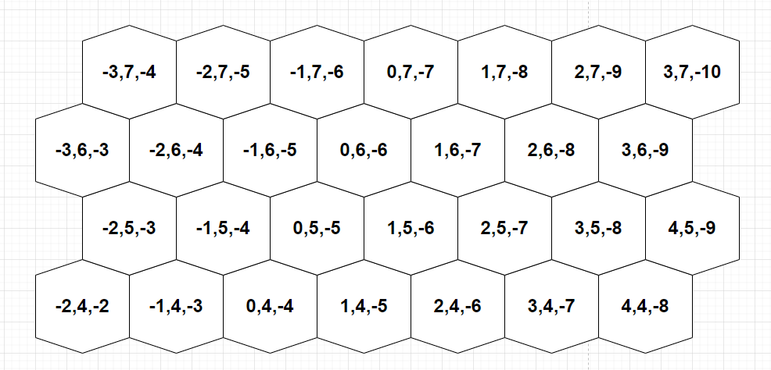
 | 敌人单位 | 奖励事件
ID:key | enemies | rewardEventIDs
int | {int id, int x, int y, int z}[] | int[]
1 | 1,1,5,-6;1,2,5,-7
2 | 1,0,5,-5;1,2,5,-7
3 | 1,0,5,-5;1,2,5,-7;2,-2,5,-3;2,4,5,-9
4 | 2,0,5,-5;2,2,5,-7;3,1,5,-6
5 | 1,-1,5,-4;1,0,5,-5;1,1,5,-6;1,2,5,-7;1,3,5,-8
6 | 1,-1,5,-4;1,0,5,-5;1,1,5,-6;1,2,5,-7;1,3,5,-8;2,-1,6,-5;2,0,6,-6;2,1,6,-7
7 | 1,-1,5,-4;3,0,5,-5;1,1,5,-6;3,2,5,-7;1,3,5,-8;2,0,6,-6
8 | 3,0,5,-5;3,1,5,-6;3,2,5,-7;1,-1,6,-5;2,0,6,-6;1,1,6,-7
9 | 3,0,5,-5;3,1,5,-6;3,2,5,-7;2,-2,7,-5;2,-1,7,-6;2,0,7,-7
10 | 3,0,5,-5;4,1,5,-6;3,2,5,-7;2,-2,7,-5;2,-1,7,-6;2,0,7,-7;4,0,6,-6

